CNY
订单号 | 入住日期 | 离店日期 | 应收 |  |  |  | ，
21114506420 | 2022-09-23 | 2022-10-09 | 16192 | #N/A | 2702475 | #N/A | ，2702475 | #N/A | 本期收回16192元
21191578136 | 2022-10-08 | 2022-10-09 | 708 | 542.00 | 2710135 | 166 | ，2710135 | 直采 | 21191578136此单多收166元待退回
21352614695 | 2022-10-08 | 2022-10-09 | 109 | 114.30 | 2727629 | -5.3 | ，2727629 | 直采 | 本期扣款5.3元

 |  |  | 249762.15

A221012093104481 |  |  | 243454 | 266401.31
A221012093229481 |  |  | 6142.15 | 6721.09
A22101209334329 |  |  | 166 | 181.65
CNY / HKD 当前参考汇率: 1.094257273 |  |  | 249762.15 | 273304.05
总计： 249762.15 CNY/ 273304.05 HKD

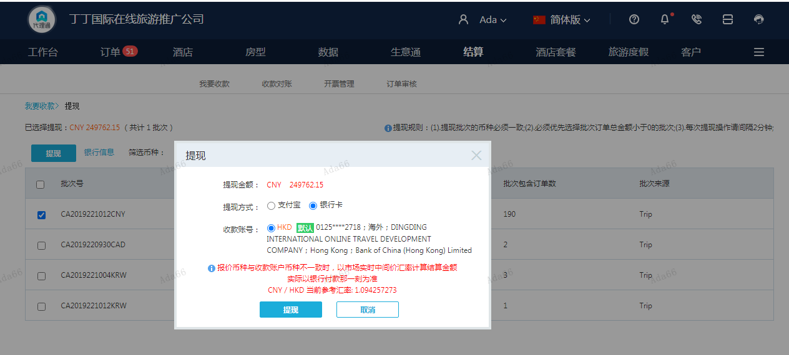

KRW
订单号 | 入住日期 | 离店日期 | 应收 |  |  |  | ，
18914664705 | 2022-09-30 | 2022-10-09 | 656024 | #N/A | 2672067 | #N/A | ，2672067 | #N/A

 |  |  | 656024

A221019110358481
CNY / HKD 当前参考汇率: 1.094257273
KRW / HKD 当前参考汇率: 0.0054858276582
656024 KRW/ 3598.83 HKD/3288.83 CNY
总计：656024 KRW/ 3598.83 HKD

